Diagrama de flujo
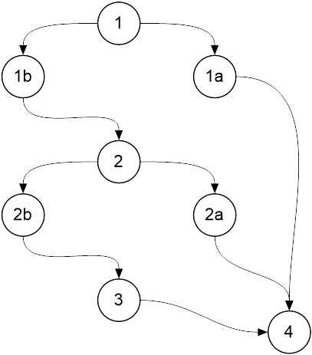
 | Clase: Material

 | public boolean equals(Object o){
1 | if(o == this)
1a | return true;
2 | if(!(o instanceof Material))
2a | return false;
3 | return ((Material)o).codigoMaterial == codigoMaterial;
4 | }

